关系图
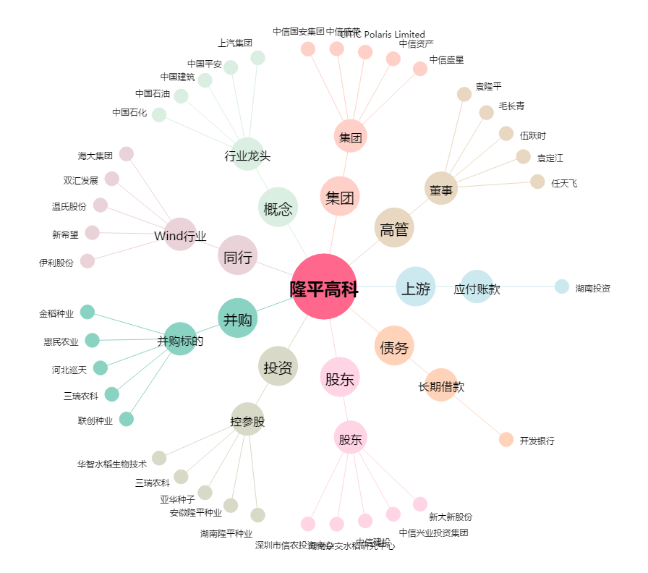
隆平高科[000998.SZ] - 关系概览图

